ERD
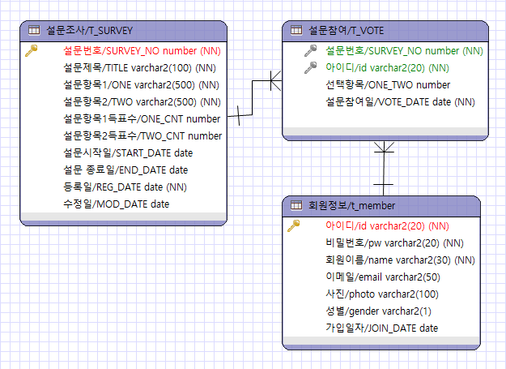
ERD | 시스템명 | 작성일 | 작성자
 | MEMBER ONLY SYSTEM

